분석
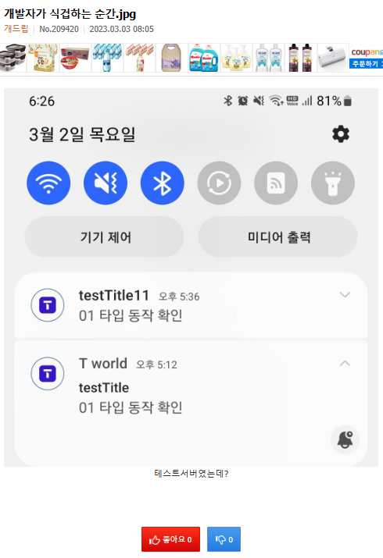
<회원정보>
회원이메일 | 이메일 인증여부 | 비밀번호 | 닉네임 | 가입일
funnydog@gmail.com | Y | 1234 | 개드립 | 12/7/16
abc123@gamil.com | Y | 2457 | 사용자1 | 12/7/16
def333@gamil.com | N | 1411 | 사용자2 | 12/7/16
ghi111@gamil.com | Y | 2222 | 사용자3 | 12/7/16
jkl222@gmail.com | Y | 3333 | 사용자4 | 12/7/16

<게시글>
글번호 | 작성자(FK) | 작성일 | 제목 | 내용 | 출처 | 공지여부
241065 | funnydog@gmail.com | 10/25/21 | 밤사이 서버가 다운되었습니다 | 안녕하세요.. | 서버다운공지 흑..ㅠ | Y
209166 | funnydog@gmail.com | 2/27/23 | 할아버지가 싸우자길래 태극기 훔쳐왔어요.mp4 | 영상첨부 | 개드립넷 | N
209167 | abc123@gamil.com | 2/28/23 | 할아버지가 싸우자길래 태극기 훔쳐왔어요.mp5 | 영상첨부 | 개드립넷 | N
209168 | jkl222@gmail.com | 3/1/23 | 할아버지가 싸우자길래 태극기 훔쳐왔어요.mp6 | 영상첨부 | 개드립넷 | N
209169 | ghi111@gamil.com | 3/2/23 | 할아버지가 싸우자길래 태극기 훔쳐왔어요.mp7 | 영상첨부 | 개드립넷 | N
209170 | def333@gamil.com | 3/3/23 | 할아버지가 싸우자길래 태극기 훔쳐왔어요.mp8 | 영상첨부 | 개드립넷 | N
209171 | funnydog@gmail.com | 3/4/23 | 할아버지가 싸우자길래 태극기 훔쳐왔어요.mp9 | 영상첨부 | 개드립넷 | N

<게시글 좋아요_싫어요>
글번호(FK) | 회원이메일(FK) | 구분값
209166 | abc123@gamil.com | D
209166 | def333@gamil.com | L
209166 | def333@gamil.com | L

<게시글 신고>
글번호(FK) | 회원이메일(FK) | 신고일자 | 신고사유
209166 | def333@gamil.com | 2/27/23 | 정치 게시물
209116 | def333@gamil.com | 2/28/23 | 노잼드립댓글
209116 | abc123@gamil.com | 3/1/23 | 노잼드립댓글

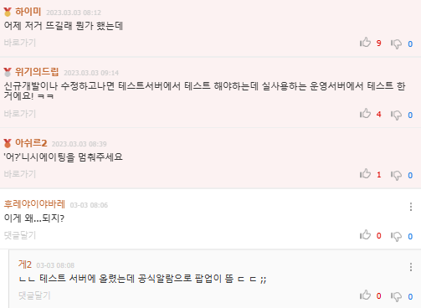
<회원 차단>
회원이메일(FK) | 차단회원이메일(FK) | 차단일자
def333@gamil.com | funnydog@gmail.com | 2023-02-27 13:58:32

<댓글>
댓글번호 | 글번호(FK) | 작성자(FK) | 작성일 | 수정일 | 내용 | 상위댓글번호(FK)
7739286 | 209166 | abc123@gamil.com | 2/27/23 | NULL | 저게 뭔... 상황일까? | NULL
7739301 | 209166 | def333@gamil.com | 2/27/23 | NULL | 태극기부대 보기 극혐이라 태극기 훔침? | NULL
7739316 | 209166 | jkl222@gmail.com | 2/27/23 | 2/27/23 | 태극기 모욕 부대..태극기 이미지 깍아먹은 주범들 | 7739301

<댓글 좋아요_싫어요>
댓글번호(FK) | 회원이메일(FK) | 글번호(FK) | 구분값
7739301 | abc123@gamil.com | 209166 | D
7739301 | def333@gamil.com | 209166 | L
7739286 | def333@gamil.com | 209166 | L

<댓글 신고>
댓글번호(FK) | 회원이메일(FK) | 글번호(FK) | 신고일자 | 신고사유
7739316 | def333@gamil.com | 209166 | 2/27/23 | 정치 게시물
7739316 | def333@gamil.com | 209166 | 2/28/23 | 노잼드립댓글
7739316 | abc123@gamil.com | 209166 | 3/1/23 | 노잼드립댓글

<공통코드>
코드ID | 코드명 | 상위코드
LD | 좋아요싫어요
LD_L | 좋아요 | LD
LD_D | 싫어요 | LD

